zad 8
ropa (USD/baryłka) | pozycja | a) | Dla wyceny ropy oblicz wartość środkową oraz kwartyl pierwszy i trzeci.
12.91 | 1 |  |  | Wartość
13.04 | 2 |  | Q1 | 45.6275 | 25% najniższych notowań wykazało cenę ropy nie przekraczającą 45,63 dolary, a w pozostałych 75% notowań cena ropy wyniosła co najmniej 45,63 dolara
13.28 | 3 |  | Me = Q2 | 68.31 | 50% notowań wykazało cenę ropy na poziomie niższym lub równym 68,31 dolarów, a w pozostałych 50% cena ropy była wyższa lub równa kwocie 68,31 dolarów.
14.28 | 4 |  | Q3 | 85.0325 | 75% najniższych notowań wskazało cenę ropy nie przekraczającą 85,03 dolarów, a w pozostałych 25% notowań cena ropy wyniosła co najmniej 85,03 dolarów.
15.39 | 5 | b) Wyznacz wartość decyla 3 oraz percentyla 67
16.85 | 6
17.12 | 7 |  | decyl3 | 51.557 | 30% wykazało nie przekraczającą cenę
18.2 | 8 |  | P67 | 79.4811 | 67% najniższych notowań wykazało cenę ropy nie przekraczającą 79,48 dolarów
19.12 | 9 | c)
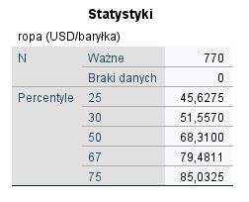
19.7 | 10
19.71 | 11 | d) porównaj otrzymane wyniki z wynikami otrzymanymi w programie SPSS
20.16 | 12 | e) Zbuduj wykres skrzynka i wąsy. Zinterpretuj wykres
20.16 | 13
20.27 | 14
20.7 | 15 |  |  |  |  | Q1= | 45.6275
21.16 | 16 |  |  |  |  | p= | 192.75
21.19 | 17 |  |  |  |  | pl= | 192
21.2 | 18 |  |  |  |  | xl= | 45.62
21.84 | 19 |  |  |  |  | xu= | 45.63
22.38 | 20
23.12 | 21
23.27 | 22
23.37 | 23
23.44 | 24
23.64 | 25
24.05 | 26
24.12 | 27
24.21 | 28
24.42 | 29
24.51 | 30
24.62 | 31
24.76 | 32
24.87 | 33
25.27 | 34
25.34 | 35
25.54 | 36
25.7 | 37
26.2 | 38
26.29 | 39
27.18 | 40
27.65 | 41
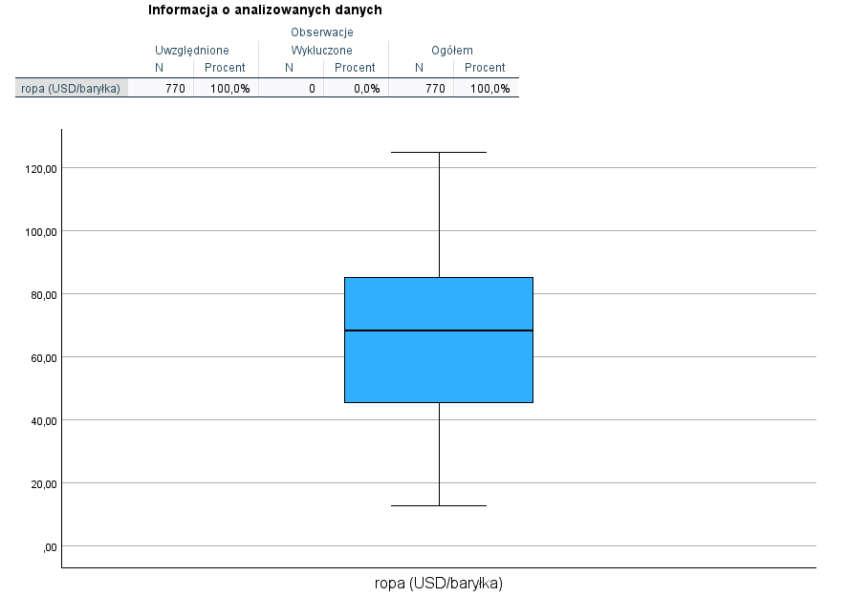
28.97 | 42
29.35 | 43
29.69 | 44
31.12 | 45
31.62 | 46
31.88 | 47
32.23 | 48
32.38 | 49
32.97 | 50
33.37 | 51
33.41 | 52
33.5 | 53
33.64 | 54
33.7 | 55
33.97 | 56
34.13 | 57
34.27 | 58
35.37 | 59
35.62 | 60
35.75 | 61
36.14 | 62
36.16 | 63
36.48 | 64
36.67 | 65
36.86 | 66
36.87 | 67
37 | 68
37 | 69
37.08 | 70
37.11 | 71
37.27 | 72
37.31 | 73
37.36 | 74
37.45 | 75
37.52 | 76
37.72 | 77
37.8 | 78
37.94 | 79
38.06 | 80
38.11 | 81
38.17 | 82
38.2 | 83
38.38 | 84
38.4 | 85
38.48 | 86
38.58 | 87
38.69 | 88
38.77 | 89
38.84 | 90
38.95 | 91
39.06 | 92
39.08 | 93
39.09 | 94
39.1 | 95
39.13 | 96
39.38 | 97
39.41 | 98
39.48 | 99
39.52 | 100
39.55 | 101
39.57 | 102
39.59 | 103
39.62 | 104
39.7 | 105
39.72 | 106
39.76 | 107
39.77 | 108
39.8 | 109
39.84 | 110
39.86 | 111
40 | 112
40.02 | 113
40.05 | 114
40.05 | 115
40.13 | 116
40.17 | 117
40.17 | 118
40.2 | 119
40.28 | 120
40.3 | 121
40.34 | 122
40.44 | 123
40.44 | 124
40.45 | 125
40.55 | 126
40.59 | 127
40.59 | 128
40.59 | 129
40.61 | 130
40.61 | 131
40.73 | 132
40.75 | 133
40.77 | 134
40.8 | 135
40.87 | 136
40.91 | 137
40.94 | 138
40.94 | 139
40.97 | 140
40.98 | 141
41 | 142
41.06 | 143
41.09 | 144
41.11 | 145
41.2 | 146
41.28 | 147
41.28 | 148
41.31 | 149
41.34 | 150
41.38 | 151
41.41 | 152
41.45 | 153
41.53 | 154
41.53 | 155
41.56 | 156
41.59 | 157
41.64 | 158
41.65 | 159
41.78 | 160
41.81 | 161
41.88 | 162
41.88 | 163
41.98 | 164
41.98 | 165
42.2 | 166
42.2 | 167
42.3 | 168
42.34 | 169
42.4 | 170
42.45 | 171
42.52 | 172
42.55 | 173
42.75 | 174
42.8 | 175
42.8 | 176
42.86 | 177
42.95 | 178
42.95 | 179
43 | 180
43.02 | 181
43.38 | 182
43.41 | 183
44.31 | 184
44.84 | 185
44.97 | 186
45 | 187
45.05 | 188
45.25 | 189
45.53 | 190
45.59 | 191
45.62 | 192
45.63 | 193
45.7 | 194
45.88 | 195
46 | 196
46.09 | 197
46.3 | 198
46.55 | 199
46.77 | 200
46.95 | 201
47.02 | 202
47.11 | 203
47.2 | 204
47.36 | 205
47.52 | 206
47.59 | 207
47.7 | 208
47.87 | 209
47.89 | 210
48.06 | 211
48.08 | 212
48.3 | 213
48.3 | 214
48.39 | 215
48.44 | 216
48.62 | 217
49.06 | 218
49.45 | 219
49.63 | 220
49.81 | 221
49.91 | 222
49.95 | 223
50.06 | 224
50.34 | 225
50.52 | 226
50.92 | 227
51.09 | 228
51.2 | 229
51.33 | 230
51.53 | 231
51.62 | 232
51.69 | 233
51.99 | 234
52.06 | 235
52.12 | 236
52.12 | 237
52.13 | 238
52.17 | 239
52.23 | 240
52.36 | 241
52.58 | 242
52.63 | 243
52.72 | 244
52.75 | 245
52.83 | 246
52.88 | 247
52.88 | 248
52.95 | 249
52.96 | 250
53.01 | 251
53.02 | 252
53.09 | 253
53.27 | 254
53.44 | 255
53.55 | 256
53.7 | 257
53.72 | 258
53.73 | 259
53.98 | 260
54.2 | 261
55.05 | 262
55.7 | 263
55.94 | 264
56.09 | 265
56.47 | 266
57.08 | 267
57.53 | 268
57.9 | 269
58.08 | 270
58.09 | 271
58.09 | 272
58.14 | 273
58.26 | 274
58.38 | 275
58.45 | 276
58.59 | 277
58.66 | 278
58.71 | 279
58.77 | 280
58.78 | 281
59.04 | 282
59.13 | 283
59.2 | 284
59.34 | 285
59.47 | 286
59.47 | 287
59.48 | 288
59.57 | 289
59.59 | 290
59.64 | 291
59.66 | 292
59.76 | 293
59.98 | 294
60.13 | 295
60.14 | 296
60.16 | 297
60.27 | 298
60.39 | 299
60.49 | 300
60.71 | 301
60.73 | 302
61 | 303
61.06 | 304
61.16 | 305
61.17 | 306
61.2 | 307
61.3 | 308
61.3 | 309
61.46 | 310
61.59 | 311
61.61 | 312
61.65 | 313
61.67 | 314
61.77 | 315
61.86 | 316
61.98 | 317
62.05 | 318
62.14 | 319
62.37 | 320
62.7 | 321
62.75 | 322
62.84 | 323
63.02 | 324
63.03 | 325
63.08 | 326
63.34 | 327
63.37 | 328
63.45 | 329
63.47 | 330
63.48 | 331
63.54 | 332
63.67 | 333
63.69 | 334
63.8 | 335
63.8 | 336
63.87 | 337
64.02 | 338
64.19 | 339
64.53 | 340
64.59 | 341
64.68 | 342
64.71 | 343
64.84 | 344
64.85 | 345
64.87 | 346
64.87 | 347
64.97 | 348
65.29 | 349
65.31 | 350
65.33 | 351
65.37 | 352
65.5 | 353
65.51 | 354
65.57 | 355
65.72 | 356
65.75 | 357
65.93 | 358
66.01 | 359
66.02 | 360
66.15 | 361
66.17 | 362
66.26 | 363
66.27 | 364
66.31 | 365
66.39 | 366
66.48 | 367
66.58 | 368
66.66 | 369
66.8 | 370
66.87 | 371
66.92 | 372
66.94 | 373
67.2 | 374
67.42 | 375
67.64 | 376
67.81 | 377
67.89 | 378
67.89 | 379
67.98 | 380
68.03 | 381
68.03 | 382
68.03 | 383
68.16 | 384
68.23 | 385
68.39 | 386
68.5 | 387
68.5 | 388
68.72 | 389
68.76 | 390
68.88 | 391
68.92 | 392
68.95 | 393
69.11 | 394
69.12 | 395
69.12 | 396
69.17 | 397
69.24 | 398
69.36 | 399
69.41 | 400
69.42 | 401
69.69 | 402
69.75 | 403
69.78 | 404
70.03 | 405
70.03 | 406
70.06 | 407
70.1 | 408
70.22 | 409
70.27 | 410
70.3 | 411
70.3 | 412
70.34 | 413
70.59 | 414
70.67 | 415
70.75 | 416
70.81 | 417
70.86 | 418
71.06 | 419
71.19 | 420
71.22 | 421
71.28 | 422
71.4 | 423
71.46 | 424
71.47 | 425
71.47 | 426
71.48 | 427
71.56 | 428
71.64 | 429
71.72 | 430
71.8 | 431
71.81 | 432
71.92 | 433
71.95 | 434
71.97 | 435
71.97 | 436
72 | 437
72.17 | 438
72.17 | 439
72.19 | 440
72.38 | 441
72.38 | 442
72.48 | 443
72.56 | 444
72.58 | 445
72.66 | 446
72.79 | 447
72.94 | 448
73 | 449
73.06 | 450
73.09 | 451
73.22 | 452
73.24 | 453
73.28 | 454
73.32 | 455
73.33 | 456
73.42 | 457
73.44 | 458
73.47 | 459
73.72 | 460
73.72 | 461
73.8 | 462
73.98 | 463
74 | 464
74.16 | 465
74.34 | 466
74.48 | 467
74.63 | 468
74.7 | 469
74.96 | 470
75.04 | 471
75.08 | 472
75.22 | 473
75.24 | 474
75.35 | 475
75.41 | 476
75.72 | 477
75.72 | 478
75.85 | 479
75.95 | 480
76.02 | 481
76.03 | 482
76.03 | 483
76.29 | 484
76.33 | 485
76.37 | 486
76.47 | 487
76.47 | 488
76.52 | 489
76.55 | 490
76.59 | 491
76.89 | 492
77.19 | 493
77.22 | 494
77.35 | 495
77.41 | 496
77.42 | 497
77.47 | 498
77.61 | 499
77.96 | 500
77.99 | 501
78.11 | 502
78.25 | 503
78.33 | 504
78.33 | 505
78.41 | 506
78.42 | 507
78.53 | 508
78.72 | 509
78.84 | 510
78.86 | 511
78.89 | 512
78.91 | 513
79.09 | 514
79.31 | 515
79.35 | 516
79.58 | 517
79.64 | 518
79.67 | 519
79.7 | 520
79.7 | 521
79.81 | 522
79.88 | 523
80.11 | 524
80.25 | 525
80.27 | 526
80.3 | 527
80.47 | 528
80.48 | 529
80.5 | 530
80.56 | 531
80.59 | 532
80.72 | 533
81.12 | 534
81.17 | 535
81.17 | 536
81.28 | 537
81.31 | 538
81.42 | 539
81.45 | 540
81.52 | 541
81.59 | 542
81.67 | 543
81.77 | 544
81.85 | 545
82.03 | 546
82.06 | 547
82.19 | 548
82.48 | 549
82.52 | 550
82.66 | 551
82.73 | 552
82.77 | 553
82.88 | 554
82.93 | 555
83 | 556
83.06 | 557
83.25 | 558
83.33 | 559
83.5 | 560
83.61 | 561
83.69 | 562
83.78 | 563
83.91 | 564
83.98 | 565
84.11 | 566
84.25 | 567
84.28 | 568
84.47 | 569
84.53 | 570
84.53 | 571
84.73 | 572
84.79 | 573
84.9 | 574
84.91 | 575
85 | 576
85.02 | 577
85.02 | 578
85.07 | 579
85.14 | 580
85.14 | 581
85.21 | 582
85.26 | 583
85.58 | 584
85.64 | 585
85.88 | 586
86.09 | 587
86.14 | 588
86.21 | 589
86.37 | 590
86.37 | 591
86.82 | 592
86.96 | 593
87.11 | 594
87.12 | 595
87.22 | 596
87.24 | 597
87.28 | 598
87.29 | 599
87.31 | 600
87.64 | 601
87.78 | 602
87.83 | 603
87.99 | 604
88 | 605
88.03 | 606
88.09 | 607
88.11 | 608
88.28 | 609
88.34 | 610
88.38 | 611
88.52 | 612
88.59 | 613
88.6 | 614
88.67 | 615
88.69 | 616
88.86 | 617
88.87 | 618
88.88 | 619
88.92 | 620
89 | 621
89.19 | 622
89.23 | 623
89.78 | 624
89.97 | 625
90 | 626
90.05 | 627
90.17 | 628
90.39 | 629
90.48 | 630
90.5 | 631
90.56 | 632
90.67 | 633
90.82 | 634
90.93 | 635
91.56 | 636
91.62 | 637
91.62 | 638
91.69 | 639
91.8 | 640
91.87 | 641
91.9 | 642
91.94 | 643
91.95 | 644
92.09 | 645
92.3 | 646
92.3 | 647
92.6 | 648
92.82 | 649
93 | 650
93.02 | 651
93.03 | 652
93.29 | 653
93.77 | 654
93.79 | 655
93.93 | 656
94.02 | 657
94.07 | 658
94.83 | 659
95.13 | 660
95.15 | 661
95.35 | 662
95.5 | 663
95.55 | 664
95.58 | 665
95.81 | 666
96.09 | 667
96.4 | 668
96.44 | 669
96.44 | 670
96.56 | 671
96.97 | 672
97 | 673
97.11 | 674
97.32 | 675
97.51 | 676
97.84 | 677
98.12 | 678
98.13 | 679
98.3 | 680
98.61 | 681
98.89 | 682
99.36 | 683
99.4 | 684
99.56 | 685
99.82 | 686
100.45 | 687
100.99 | 688
101.19 | 689
101.22 | 690
101.72 | 691
101.87 | 692
102.09 | 693
102.12 | 694
102.36 | 695
102.37 | 696
102.4 | 697
102.4 | 698
103.25 | 699
103.42 | 700
103.45 | 701
103.47 | 702
103.53 | 703
103.72 | 704
104.01 | 705
104.2 | 706
104.21 | 707
104.34 | 708
104.8 | 709
104.99 | 710
105.12 | 711
105.12 | 712
105.29 | 713
105.62 | 714
105.83 | 715
105.93 | 716
106.44 | 717
106.51 | 718
106.66 | 719
106.81 | 720
106.98 | 721
107.05 | 722
107.42 | 723
107.55 | 724
108.06 | 725
108.38 | 726
108.61 | 727
108.77 | 728
109.2 | 729
109.2 | 730
109.28 | 731
109.53 | 732
109.65 | 733
109.83 | 734
110.01 | 735
110.11 | 736
110.25 | 737
110.26 | 738
110.31 | 739
110.6 | 740
110.61 | 741
110.61 | 742
110.61 | 743
110.74 | 744
110.77 | 745
111.38 | 746
111.48 | 747
111.64 | 748
111.88 | 749
112.58 | 750
114.28 | 751
114.38 | 752
114.79 | 753
115.02 | 754
115.03 | 755
115.28 | 756
115.78 | 757
117.09 | 758
117.18 | 759
117.54 | 760
118.98 | 761
119.38 | 762
119.77 | 763
120.36 | 764
120.39 | 765
120.4 | 766
120.92 | 767
121.44 | 768
122.41 | 769
124.7 | 770

zad 10
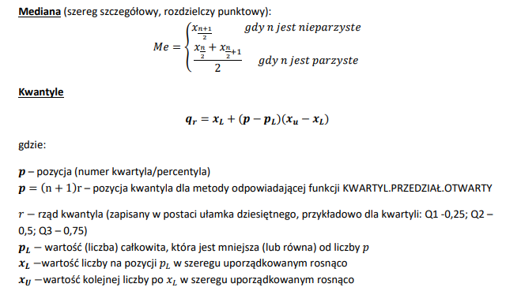
Dla szeregu liczącego 239 obserwacji podane są następujące dane:

Nr pozycji | 120 | 130 | 139 | 140 | 141 | 230
wartość | 22 | 24 | 26 | 27 | 27 | 139

Wyznacz wartość percentyla P58

poz. 58= | 139.2
pl= | 139
xl= | 26
xu= | 27

Q= | 26.2

